Libro Diario
 |  |  |  |  |  |  |  | 35 | Código siguiente

 |  |  |  |  |  | 128,591,944 | 128,591,944 | Plan de Cuenta |  |  | Balance de Comprobación y Saldo
Fecha | Correlativo | Código |  | Cuentas |  | Debe | Haber | Código | Descripción |  | Débito | Crédito | Deudor | Acreedor
2022-01-05 | 1 | 2 |  | Cuenta Obligada Socia 1 |  | 15,000,000 |  |  | ACTIVOS
 |  | 3 |  | Cuenta Obligada Socia 2 |  | 15,000,000 |  | 4 | Banco |  | 21,317,250 | 21,317,250 | 0
 |  |  | 1 |  | Capital |  | 30,000,000 | 5 | Equipos computacionales |  | 600,000 | 0 | 600,000
 |  |  |  | G./ |  |  |  | 6 | Vehículos |  | 13,050,000 | 0 | 13,050,000
 |  |  |  |  |  |  |  | 7 | Arriendo Bodega Pagada Anticipadamente |  | 2,400,000 | 400,000 | 2,000,000
2022-01-08 | 2 | 4 |  | Banco |  | 15,000,000 |  | 8 | IVA CF |  | 3,169,168 | 0 | 3,169,168
 |  |  | 2 |  | Cuenta Obligada Socia 1 |  | 15,000,000 | 10 | Mercaderías |  | 10,000,000 | 8,500,000 | 1,500,000
 |  |  |  | G./ |  |  |  | 11 | Clientes |  | 10,924,200 | 1,000,000 | 9,924,200
 |  |  |  |  |  |  |  | 16 | Garantía arriendo oficina |  | 300,000 | 0 | 300,000
2022-01-14 | 3 | 5 |  | Equipos computacionales |  | 600,000 |  | 21 | Página web |  | 2,250,000 | 0 | 2,250,000
 |  | 6 |  | Vehículos |  | 11,400,000 |  | 22 | Marca comercial |  | 2,150,000 | 0 | 2,150,000
 |  |  | 3 |  | Cuenta Obligada Socia 2 |  | 12,000,000 | 27 | Depreciación Ac. equipos computacionales |  | 0 | 50,000 |  | 50,000
 |  |  |  | G./ |  |  |  | 29 | Depreciación Ac. vehículos |  | 0 | 373,750 |  | 373,750
 |  |  |  |  |  |  |  | 31 | Amortización Ac. página web |  | 0 | 93,750 |  | 93,750
2022-01-31 | 4 | 7 |  | Arriendo Bodega Pagada Anticipadamente |  | 2,400,000 |  | 33 | Deterioro Ac. Clientes |  | 0 | 694,694 |  | 694,694
 |  | 8 |  | IVA CF |  | 456,000
 |  |  | 9 |  | Acreedores |  | 2,856,000 |  | PASIVOS
 |  |  |  | G./ |  |  |  | 9 | Acreedores |  | 7,949,000 | 7,949,000 |  | 0
 |  |  |  |  |  |  |  | 12 | IVA DF |  | 0 | 1,744,200 |  | 1,744,200
2022-01-31 | 5 | 9 |  | Acreedores |  | 2,856,000 |  | 13 | Proveedores |  | 11,900,000 | 11,900,000 |  | 0
 |  |  | 4 |  | Banco |  | 2,856,000 | 14 | Anticipo de clientes |  | 1,000,000 | 1,000,000 |  | 0
 |  |  |  | G./ |  |  |  | 19 | Documentos por pagar - 30 días |  | 981,750 | 981,750 |  | 0
 |  |  |  |  |  |  |  | 20 | Documentos por pagar - 60 días |  | 0 | 981,750 |  | 981,750
2022-02-02 | 6 | 10 |  | Mercaderías |  | 10,000,000 |  | 24 | Línea de crédito bancaria |  | 0 | 2,317,250 |  | 2,317,250
 |  | 8 |  | IVA CF |  | 1,900,000 |  | 25 | Provisión gasto consumo telefonía |  | 0 | 108,550 |  | 108,550
 |  |  | 13 |  | Proveedores |  | 11,900,000
 |  |  |  | G./

2022-02-02 | 7 | 13 |  | Proveedores |  | 9,520,000 |  |  | PATRIMONIO
 |  |  | 4 |  | Banco |  | 9,520,000 | 1 | Capital |  | 0 | 30,000,000 |  | 30,000,000
 |  |  |  | G./ |  |  |  | 2 | Cuenta Obligada Socia 1 |  | 15,000,000 | 15,000,000 | 0
 |  |  |  |  |  |  |  | 3 | Cuenta Obligada Socia 2 |  | 15,000,000 | 15,000,000 | 0
2022-02-02 | 8 | 4 |  | Banco |  | 1,000,000
 |  |  | 14 |  | Anticipo de clientes |  | 1,000,000 |  | INGRESOS
 |  |  |  | G./ |  |  |  | 17 | Ingresos por venta |  | 0 | 9,180,000 |  | 9,180,000

2022-02-05 | 9 | 15 |  | Gasto por arriendo oficina |  | 150,000
 |  | 8 |  | IVA CF |  | 28,500 |  |  | GASTOS
 |  |  | 9 |  | Acreedores |  | 178,500 | 15 | Gasto por arriendo oficina |  | 300,000 | 0 | 300,000
 |  |  |  | G./ |  |  |  | 18 | Costo de Ventas |  | 8,500,000 | 0 | 8,500,000
 |  |  |  |  |  |  |  | 23 | Gasto por consumo telefonía |  | 188,382 | 0 | 188,382
2022-02-05 | 10 | 16 |  | Garantía arriendo oficina |  | 300,000 |  | 26 | Depreciación equipos computacionales |  | 50,000 | 0 | 50,000
 |  | 9 |  | Acreedores |  | 178,500 |  | 28 | Depreciación vehículos |  | 373,750 | 0 | 373,750
 |  |  | 4 |  | Banco |  | 478,500 | 30 | Amortización página web |  | 93,750 | 0 | 93,750
 |  |  |  | G./ |  |  |  | 32 | Deterioro Clientes |  | 694,694 | 0 | 694,694
 |  |  |  |  |  |  |  | 34 | Gasto Arriendo Bodega |  | 400,000 | 0 | 400,000
2022-02-06 | 11 | 11 |  | Clientes |  | 3,213,000
 |  |  | 17 |  | Ingresos por venta |  | 2,700,000
 |  |  | 12 |  | IVA DF |  | 513,000
 |  |  |  | G./

2022-02-06 | 12 | 18 |  | Costo de Ventas |  | 2,500,000
 |  |  | 10 |  | Mercaderías |  | 2,500,000
 |  |  |  | G./

2022-02-06 | 13 | 14 |  | Anticipo de clientes |  | 1,000,000
 |  |  | 11 |  | Clientes |  | 1,000,000
 |  |  |  | G./

2022-02-10 | 14 | 6 |  | Vehículos |  | 1,650,000
 |  | 8 |  | IVA CF |  | 313,500
 |  |  | 9 |  | Acreedores |  | 1,963,500
 |  |  |  | G./

2022-02-10 | 15 | 9 |  | Acreedores |  | 1,963,500
 |  |  | 19 |  | Documentos por pagar - 30 días |  | 981,750
 |  |  | 20 |  | Documentos por pagar - 60 días |  | 981,750
 |  |  |  | G./

2022-02-11 | 16 | 21 |  | Página web |  | 2,250,000
 |  | 8 |  | IVA CF |  | 427,500
 |  |  | 9 |  | Acreedores |  | 2,677,500
 |  |  |  | G./

2022-02-11 | 17 | 9 |  | Acreedores |  | 2,677,500
 |  |  | 4 |  | Banco |  | 2,677,500
 |  |  |  | G./

2022-02-12 | 18 | 22 |  | Marca comercial |  | 2,000,000
 |  |  | 4 |  | Banco |  | 2,000,000
 |  |  |  | G./

2022-02-12 | 19 | 22 |  | Marca comercial |  | 150,000
 |  |  | 4 |  | Banco |  | 150,000
 |  |  |  | G./

2022-03-05 | 20 | 15 |  | Gasto por arriendo oficina |  | 150,000
 |  | 8 |  | IVA CF |  | 28,500
 |  |  | 9 |  | Acreedores |  | 178,500
 |  |  |  | G./

2022-03-05 | 21 | 9 |  | Acreedores |  | 178,500
 |  |  | 4 |  | Banco |  | 178,500
 |  |  |  | G./

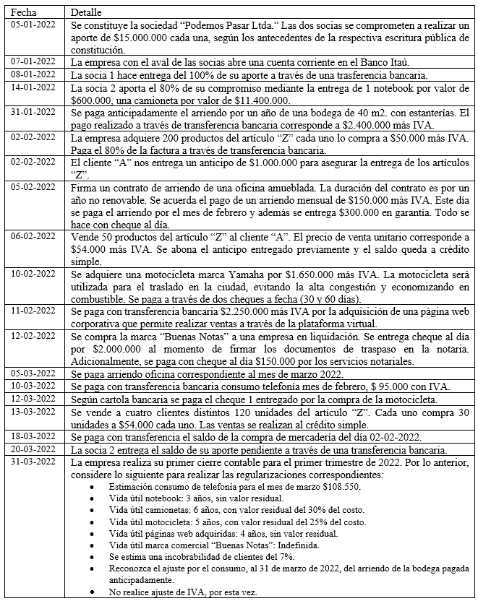
2022-03-10 | 22 | 23 |  | Gasto por consumo telefonía |  | 79,832
 |  | 8 |  | IVA CF |  | 15,168
 |  |  | 9 |  | Acreedores |  | 95,000
 |  |  |  | G./

2022-03-10 | 23 | 9 |  | Acreedores |  | 95,000
 |  |  | 4 |  | Banco |  | 95,000
 |  |  |  | G./

2022-03-12 | 24 | 19 |  | Documentos por pagar - 30 días |  | 981,750
 |  |  | 4 |  | Banco |  | 981,750
 |  |  |  | G./

2022-03-13 | 25 | 11 |  | Clientes |  | 7,711,200
 |  |  | 17 |  | Ingresos por venta |  | 6,480,000
 |  |  | 12 |  | IVA DF |  | 1,231,200
 |  |  |  | G./

2022-03-13 | 26 | 18 |  | Costo de Ventas |  | 6,000,000
 |  |  | 10 |  | Mercaderías |  | 6,000,000
 |  |  |  | G./

2022-03-18 | 27 | 13 |  | Proveedores |  | 2,380,000
 |  |  | 4 |  | Banco |  | 2,380,000
 |  |  |  | G./

2022-03-20 | 28 | 4 |  | Banco |  | 3,000,000
 |  |  | 3 |  | Cuenta Obligada Socia 2 |  | 3,000,000
 |  |  |  | G./

2022-03-31 | 29 | 4 |  | Banco |  | 2,317,250
 |  |  | 24 |  | Línea de crédito bancaria |  | 2,317,250
 |  |  |  | G./

2022-03-31 | 30 | 23 |  | Gasto por consumo telefonía |  | 108,550
 |  |  | 25 |  | Provisión gasto consumo telefonía |  | 108,550
 |  |  |  | G./

2022-03-31 | 31 | 26 |  | Depreciación equipos computacionales |  | 50,000
 |  |  | 27 |  | Depreciación Ac. equipos computacionales |  | 50,000
 |  |  |  | (600.000-0)/36x3
 |  |  |  | G./

2022-03-31 | 32 | 28 |  | Depreciación vehículos |  | 373,750
 |  |  | 29 |  | Depreciación Ac. vehículos |  | 373,750
 |  |  |  | Camioneta | 332,500
 |  |  |  | Motocicleta | 41,250
 |  |  |  | G./

2022-03-31 | 33 | 30 |  | Amortización página web |  | 93,750
 |  |  | 31 |  | Amortización Ac. página web |  | 93,750

 |  |  |  | (2.250.000-0)/48x2
 |  |  |  | G./

2022-03-31 | 34 | 32 |  | Deterioro Clientes |  | 694,694
 |  |  | 33 |  | Deterioro Ac. Clientes |  | 694,694
 |  |  |  | Saldo Clientes al 31-03-2022 | 9,924,200 |  |  | 9,924,200
 |  |  |  | Estimación deterioro (incobrables) | 7%
 |  |  |  | G./

2022-03-31 | 35 | 34 |  | Gasto Arriendo Bodega |  | 400,000 |  | 2022-01-31 |  | 2,400,000 | Activo 31-01-2022
 |  |  | 7 |  | Arriendo Bodega Pagada Anticipadamente |  | 400,000 | Feb-22 | 200,000 | Arriendo consumido
 |  |  |  | G./ |  |  |  | Mar-22 | 200,000 | Arriendo consumido
 |  |  |  |  |  |  |  | Apr-22 | 200,000 | 2,000,000 | Activo 31-03-2022
 |  |  |  |  |  |  |  | May-22 | 200,000
 |  |  |  |  |  |  |  | Jun-22 | 200,000
 |  |  |  |  |  |  |  | Jul-22 | 200,000
 |  |  |  |  |  |  |  | Aug-22 | 200,000
 |  |  |  |  |  |  |  | Sep-22 | 200,000
 |  |  |  |  |  |  |  | Oct-22 | 200,000
 |  |  |  |  |  |  |  | Nov-22 | 200,000
 |  |  |  |  |  |  |  | Dec-22 | 200,000
 |  |  |  |  |  |  |  | Jan-23 | 200,000

